Додаток_2
 |  |  |  |  | Додаток №2 до Запиту
 | Форма цінової пропозиції

(Назва Учасника), надає свою цінову пропозицію щодо участі у тендері на закупівлю розкладачок та розкладних стільців
Відомості про підприємство |  |  | Повне найменування учасника – суб’єкта господарювання
 |  |  | Ідентифікаційний код за ЄДРПОУ або реєстраційний номер облікової картки платника податків
 |  |  | Реквізити (адреса - юридична та фактична, телефон, факс, телефон для контактів, e-mail, розрахунковий рахунок)
Відомості про особу (осіб), які уповноважені представляти інтереси Учасника |  |  | (Прізвище, ім’я, по батькові, посада, контактний телефон).
Розкладачки повинні транспортуватись на палетках. Вартість доставки, розвантаження та завантаження товару, пакування має бути врахована у вартість товару. Товари, що поставляються, повинні відповідати вимогам, що до них пред'являються. Допускаються більші технічні та функціональні можливості, але не менші. Учаснику необхідно вказати торгову марку (модель) продукції, виробника та детально зазначати технічні характеристики продукції у відповідності до параметрів та вимог технічного опису даної таблиці.

№ п/п | Технічні характеристики та опис |  | Од.виміру | Кількість | Ціна, за одиницю, (з урахуванням всіх податків і зборів) * | Вартість, грн., (з урахуванням всіх податків і зборів) *

 | Запит** | Пропозиція (вказати модель (торгову марку), виробника, параметри та характеристики продукції)
ЛОТ №1
1 | 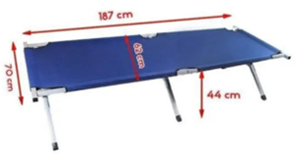 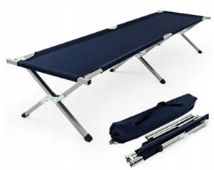 Розкладачка Тип виробу: розкладачка; Вид: туристична, одномісна; Матеріал конструкції: сталь/алюміній та тканина; Матеріал каркасу: сталь/алюміній; Тканина: оксфорд 600D; Колір каркасу: сірий, металік, чорний; Колір тканини: однотонний в асортименті (синій, сірий, чорний, коричневий, зелений, окрім хакі); Мінімальне навантаження: від 100 кг; Розмір в розкладеному вигляді: 43 х 189 х 72,5 см (ВхДхШ); Розмір спального місця: 43 х 189 х 62 см (ВхДхШ); Комплектація: ліжко, чохол; Орієнтовна вага виробу: 6 кг; Особливості: компактна конструкція в складеному вигляді; всі елементи каркасу скріплені між собою, що унеможливлює втрату окремих деталей ліжка та пришвидшує складання; витримує велику дорослу людину. Упаковується в чохол. |  | шт. | 259 |  | 0.00
Вартість пропозиції ЛОТ №1, грн* |  |  |  |  |  | 0.00
ЛОТ №2
1 | 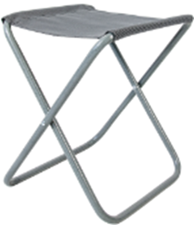 Розкладний стілець Тип виробу: стілець; Вид: розкладний; Матеріал конструкції: сталь та тканина; Матеріал каркасу: сталь; Тканина: оксфорд 600D; Колір каркасу: сірий, металік, чорний; Колір тканини: однотонний в асортименті (синій, сірий, чорний, коричневий, зелений, окрім хакі); Мінімальне навантаження: від 90 кг; Розмір в розкладеному вигляді: 380 х 340 х 280 мм; Особливості: зручний, стійкий та міцний, компактно складається. |  | шт. | 2582 |  | 0.00
Вартість пропозиції ЛОТ №2, грн* |  |  |  |  |  | 0.00
Всього вартість пропозиції, грн* |  |  |  |  | 0.00
* Товариство Червоного Хреста України є громадською неприбутковою організацією і просить надати максимальні знижки на товар, вказаний у ціновій пропозиції.
** Закупівля здійснюється окремими лотами.

Умови оплати, % _______________(Прописати)
Термін поставки з моменту укладення договору, календарних днів ________________________(Прописати)
Місце поставки товарів: Київська обл., Бориспільський район, с. Мартусівка (точна адреса буде надана переможцю закупівлі під час підписання договору).
Примітки: Вартість одиниці товару та загальну вартість пропозиції потрібно заповнювати у гривнях, зазначаючи цифрове значення, яке має не більше двох знаків після коми. Учасник має надати в електронному вигляді цінову пропозицію у формі даного додатку з підписом та печаткою та окремо у форматі Excel.
Ми погоджуємось, що всі витрати, пов’язані з доставкою товару, завантажувально-розвантажувальними роботами здійснюються за рахунок Постачальника за наданою адресою (точна адреса буде надана переможцю закупівлі під час підписання договору).
Ми погоджуємося та ознайомлені з умовами типового Договору ТЧХУ (Додаток №2 до Запиту).
Ми погоджуємося з умовами, що Замовник має право розділити дану закупівлю між декількома постачальниками за умови наявності більш вигідних умов на різні позиції.
Ми погоджуємося з умовами, що Ви можете відхилити нашу чи всі надані пропозиції, та розуміємо, що Ви не обмежені у прийнятті будь-якої іншої пропозиції з більш вигідними для Вас умовами.
Ми погоджуємось зафіксувати цінову пропозицію протягом 90 календарних днів з моменту подачі
Подаючи свою пропозицію ми підтверджуємо повну комплектацію та відповідність умовам зазначеним в Запиті.
Надаючи свою пропозицію, ми підтверджуємо ознайомлення з кваліфікаційними та технічними вимогами закупівлі, викладеними в Оголошенні та Додатках до нього, та беззастережно їх приймаємо, гарантуючи неухильне дотримання у разі перемоги.
Учасники повинні надсилати цінові пропозиції з підписом і печаткою (за наявності)

 | Керівник організації/ФОП:____________________________ ( ____________________)
 | МП підпис ПІБ

